Лист1
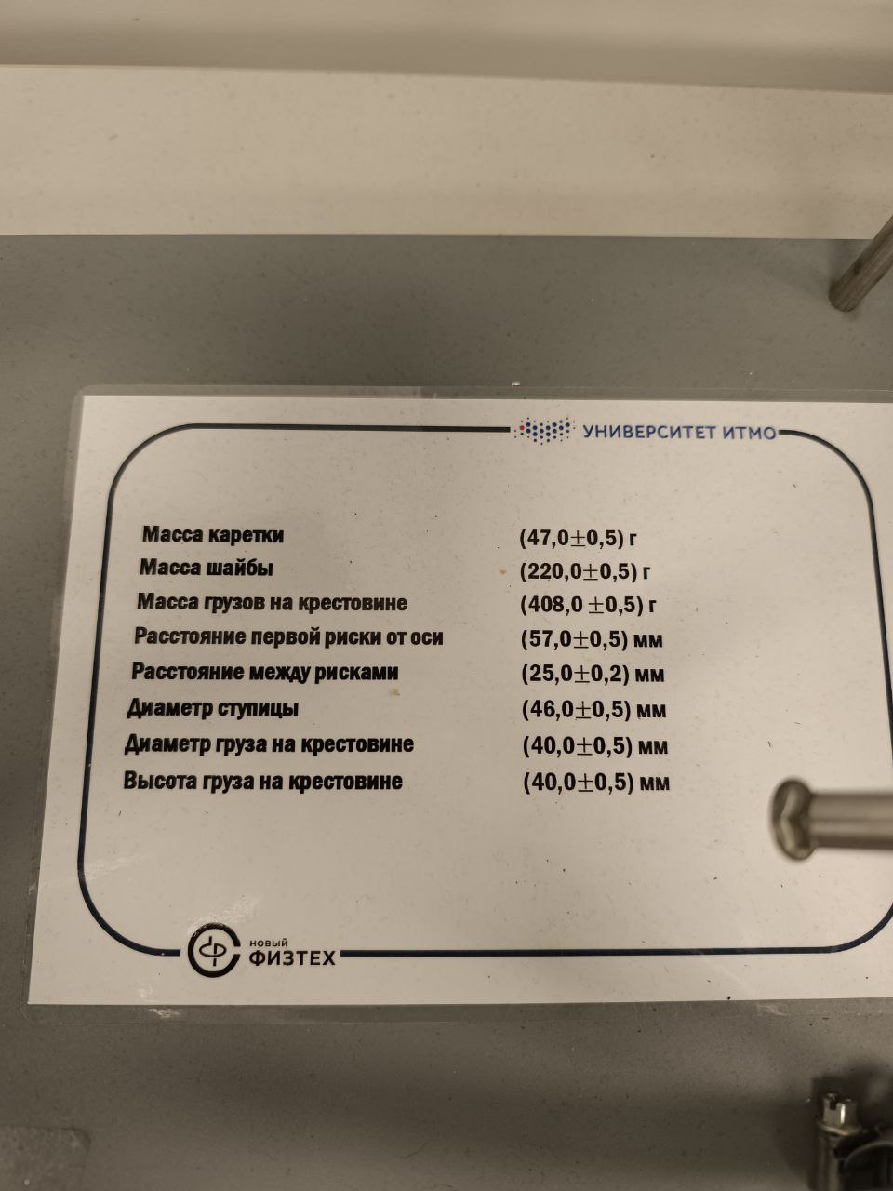
 |  | 1 | 2 | 3 | 4 | 5 | 6
m1 | t1 | 4.79 | 5.73 | 6.96 | 7.08 | 8.4 | 9.66
 | t2 | 4.59 | 5.71 | 6.71 | 7.68 | 8.28 | 9.13
 | t3 | 4.68 | 5.6 | 6.23 | 7.3 | 8.27 | 9.59
 | tср | 4.6866666667 | 5.68 | 6.6333333333 | 7.3533333333 | 8.3166666667 | 9.46
m2 | t1 | 3.75 | 3.82 | 4.41 | 5.39 | 6.04 | 6.92
 | t2 | 3.31 | 3.95 | 4.34 | 5.26 | 5.58 | 6.85
 | t3 | 3.68 | 4.14 | 4.8 | 5.18 | 5.79 | 6.91
 | tср | 3.58 | 3.97 | 4.5166666667 | 5.2766666667 | 5.8033333333 | 6.8933333333
m3 | t1 | 3.09 | 3.22 | 3.88 | 4.48 | 5.26 | 5.79
 | t2 | 2.64 | 2.97 | 3.69 | 4.23 | 4.81 | 5.52
 | t3 | 2.77 | 3.23 | 3.68 | 4.27 | 5 | 5.25
 | tср | 2.8333333333 | 3.14 | 3.75 | 4.3266666667 | 5.0233333333 | 5.52
m4 | t1 | 2.29 | 2.83 | 3.23 | 3.75 | 4.21 | 4.86
 | t2 | 2.43 | 2.9 | 3.23 | 3.82 | 4.6 | 4.62
 | t3 | 2.44 | 2.79 | 3.16 | 4.08 | 4.35 | 4.66
 | tср | 2.3866666667 | 2.84 | 3.2066666667 | 3.8833333333 | 4.3866666667 | 4.7133333333

